상품제안서
컬렉션 북마크(주문제작형) | 상품코드: S29146

 |  |  |  |  |  |  | 02-713-8555 | www.synergygift.co.kr
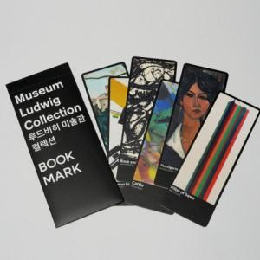

【상세/제작정보】 | <p><span style="font-size: 14pt;">※ 케이스, 북마크 6장 양면풀컬러인쇄, '단면' 무광코팅(한쪽면)</span></p><p>&nbsp;</p>

【인쇄/포장옵션】 | 풀칼라 / 북마크 케이스

【공급단가】 | 수량 | 500~ | 1,000~ | 3,000~ | 5,000~ | 10,000~
*VAT별도 | 단가 | 2,600원 | 2,560원 | 2,500원 | 2,400원 | 2,300원

【상품 URL】 | https://www.synergygift.co.kr:443/src/goods_detail.php?gdno=29146

